Sheet
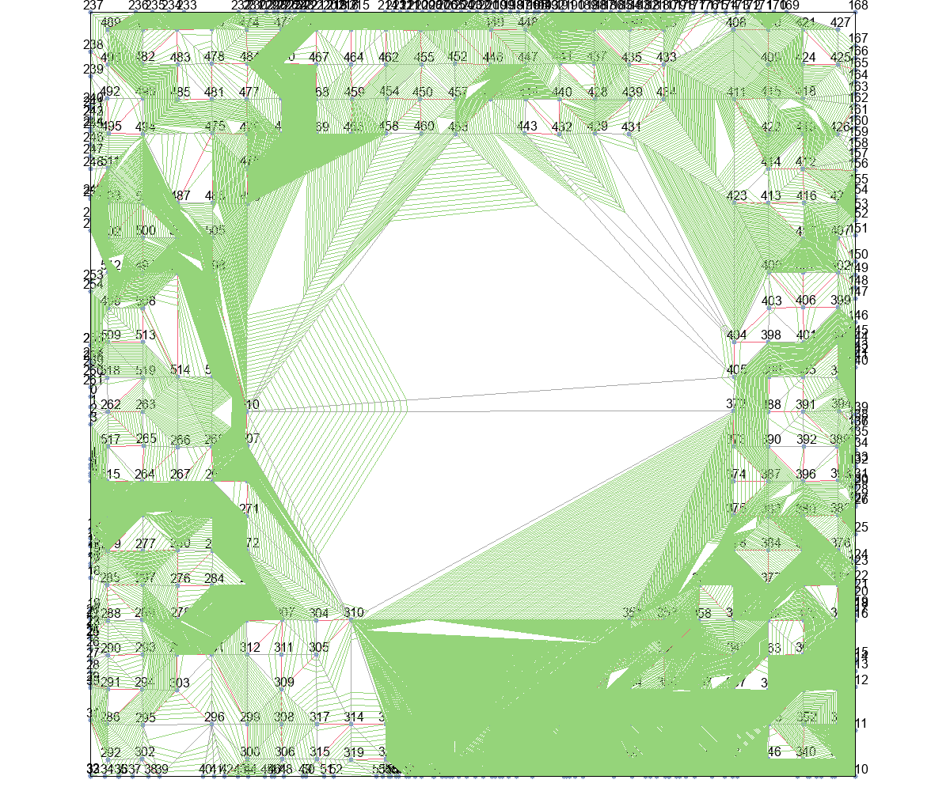
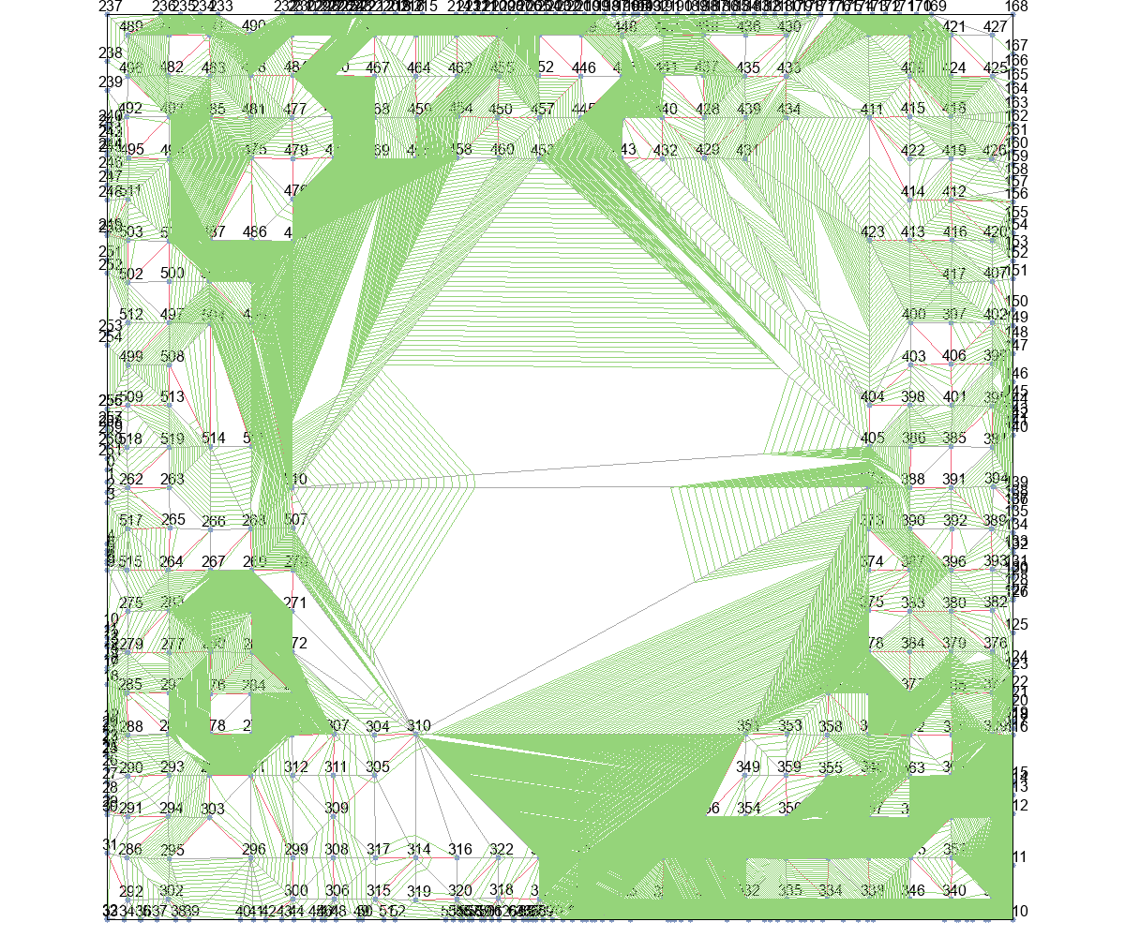
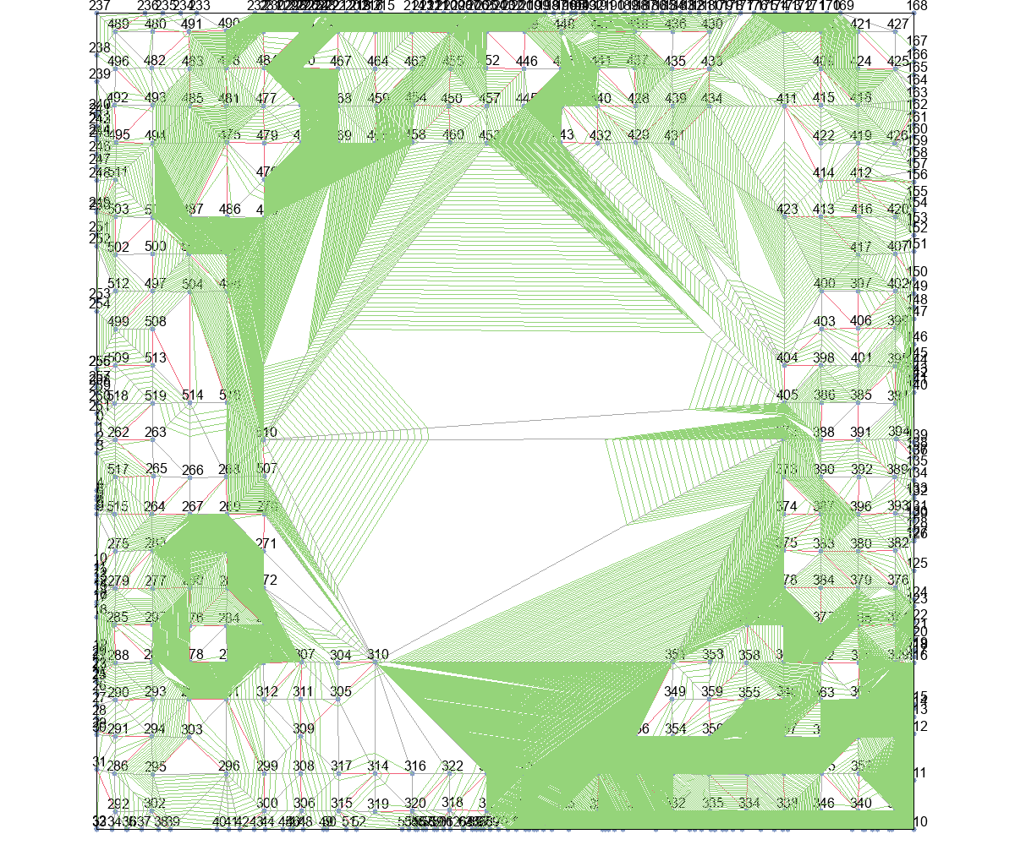
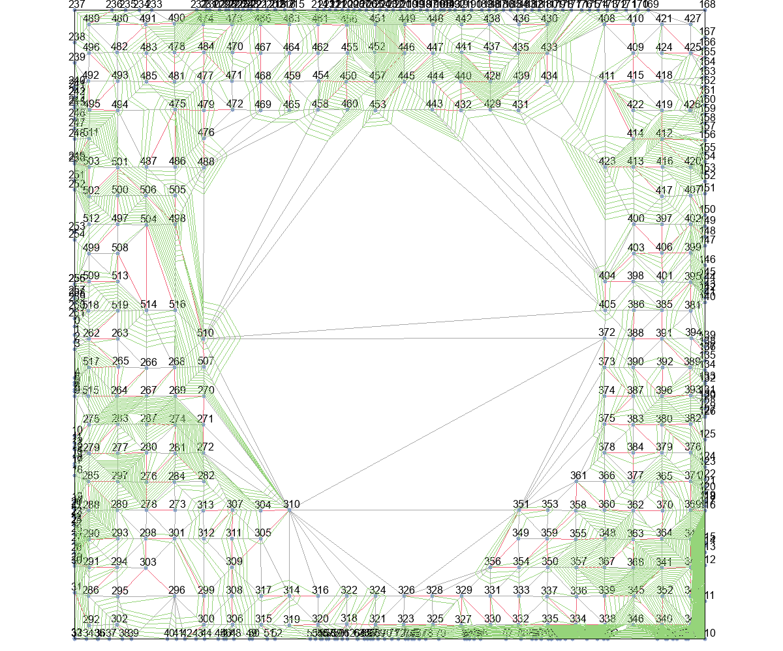
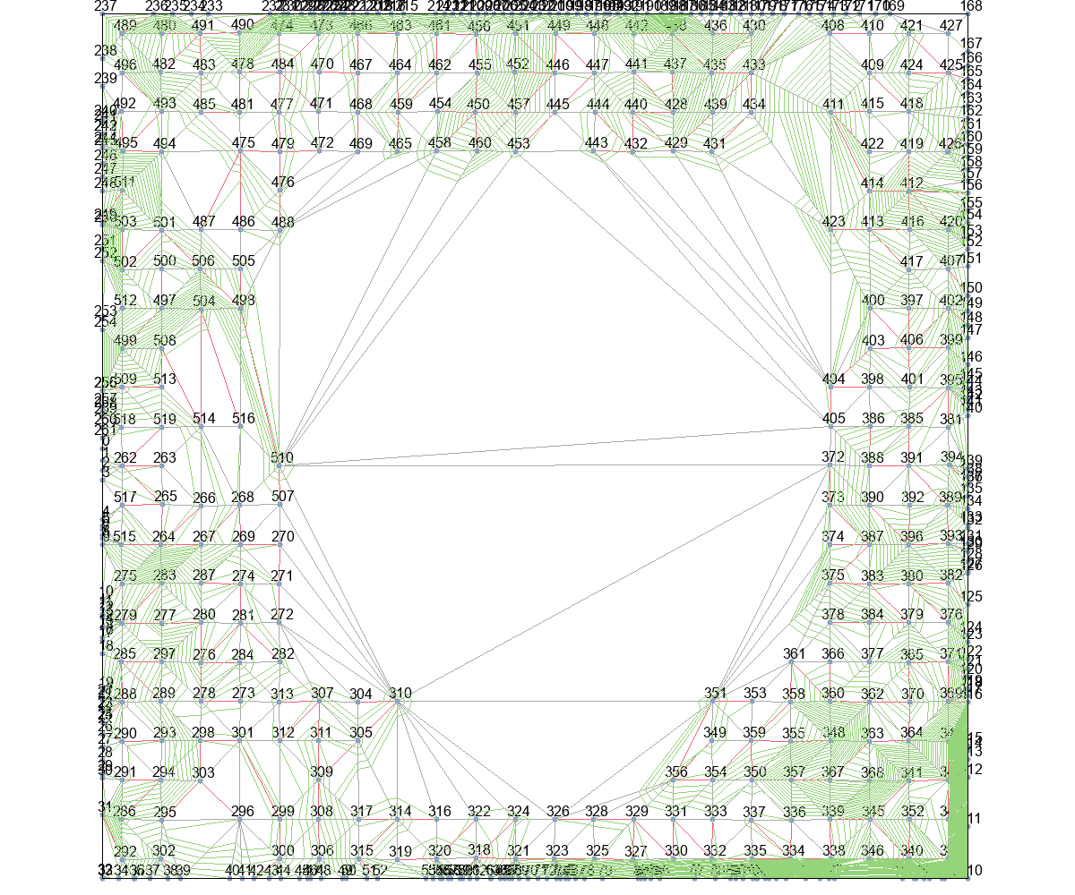
 | Wire Length (unit) |  |  |  |  | Time (second)
 | Basic | T_Escape1 | T_Escape2 | T_Escape3 | T_Escape4 | Basic | T_Escape1 | T_Escape2 | T_Escape3 | T_Escape4
Eud_dis | 0 | 1093698.9439 | 1090897.9586 | 85843.310622 | 62185.624261 | 0 | 315878.75 | 317202 | 161746.75 | 181231
Astar_Eud_dis | 0 | 1212234.936 | 1212234.936 | 81422.460386 | 69451.069531 | 0 | 313275.25 | 314220 | 186059.75 | 201104.5
MinLevel | 0 | 659571.25621 | 652508.47602 | 93610.610565 | 56625.231474 | 0 | 332656 | 328019.25 | 244388.5 | 360938
delta_t | 5338905.676 | 842853.63548 | 840155.72079 | 90927.203575 | 51407.278319 | 20235207 | 84655.5 | 86864.25 | 43843.75 | 49474.25
delta_t_from_r | 699564.79619 | 432404.26437 | 415443.89201 | 62212.914737 | 55244.363287 | 457103.75 | 54220.75 | 54186 | 43798.75 | 62671.75

 | Wire Length (normalized)
 | Basic | T_Escape1 | T_Escape2 | T_Escape3 | T_Escape4
Eud_dis | 1
Astar_Eud_dis
MinLevel
delta_t
delta_t_from_r

Eud_dis+Basic |  |  | Eud_dis+T_Escape1 |  |  | Eud_dis+T_Escape2 |  |  | Eud_dis+T_Escape3 |  | Eud_dis+T_Escape4

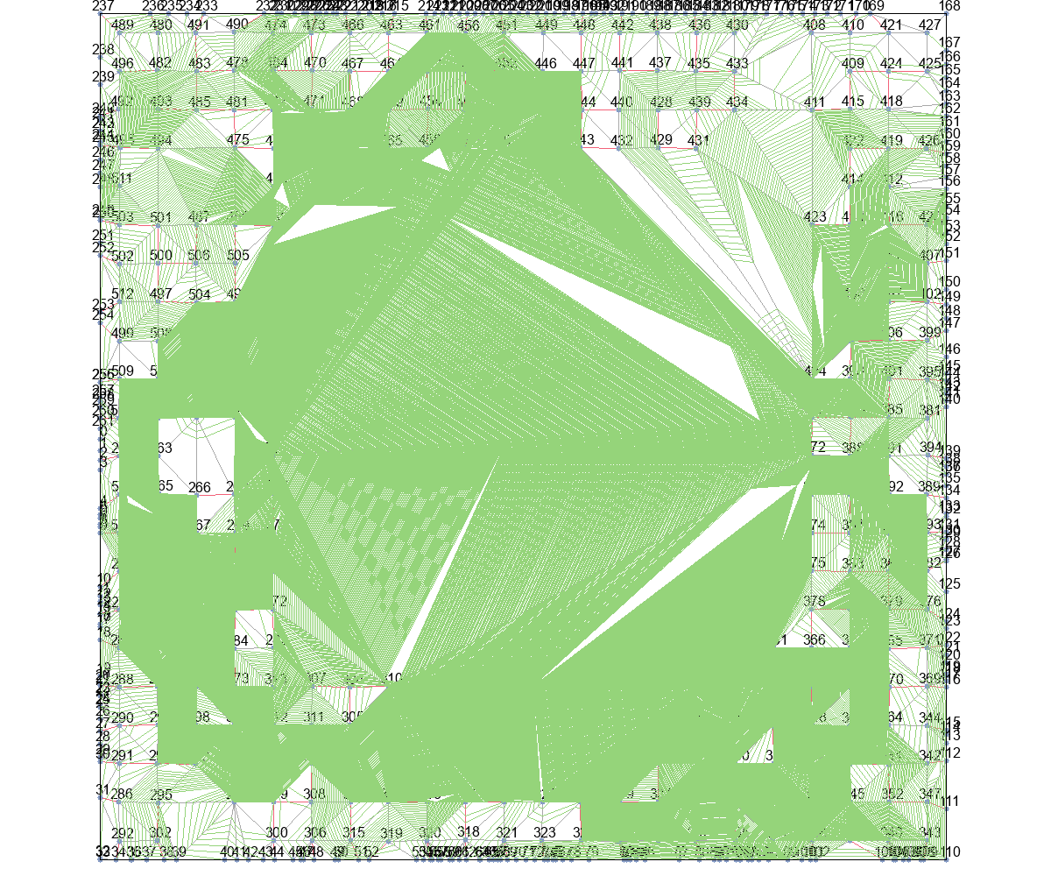
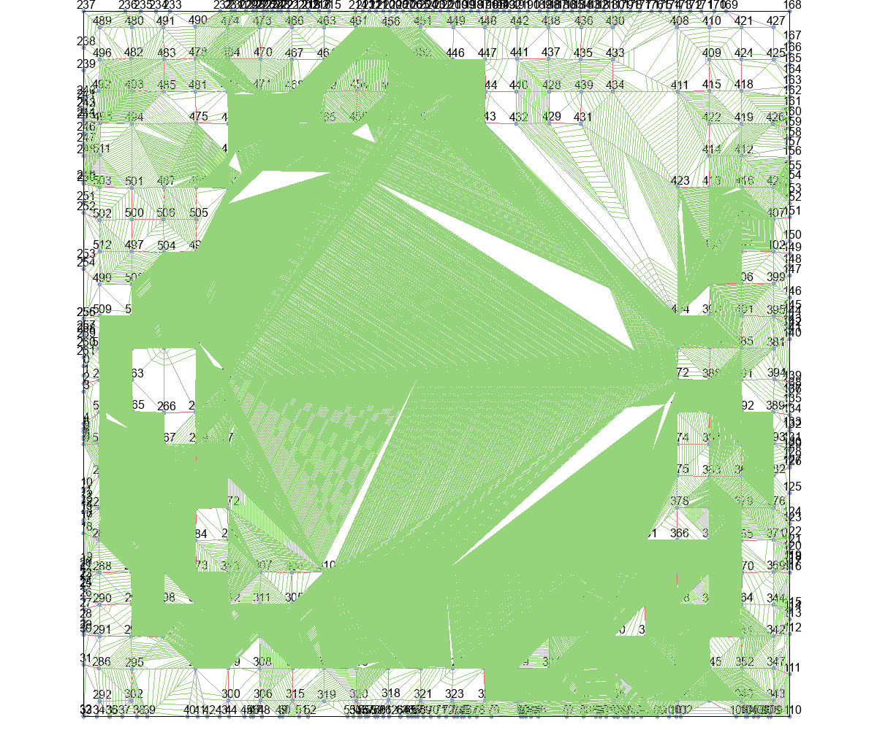
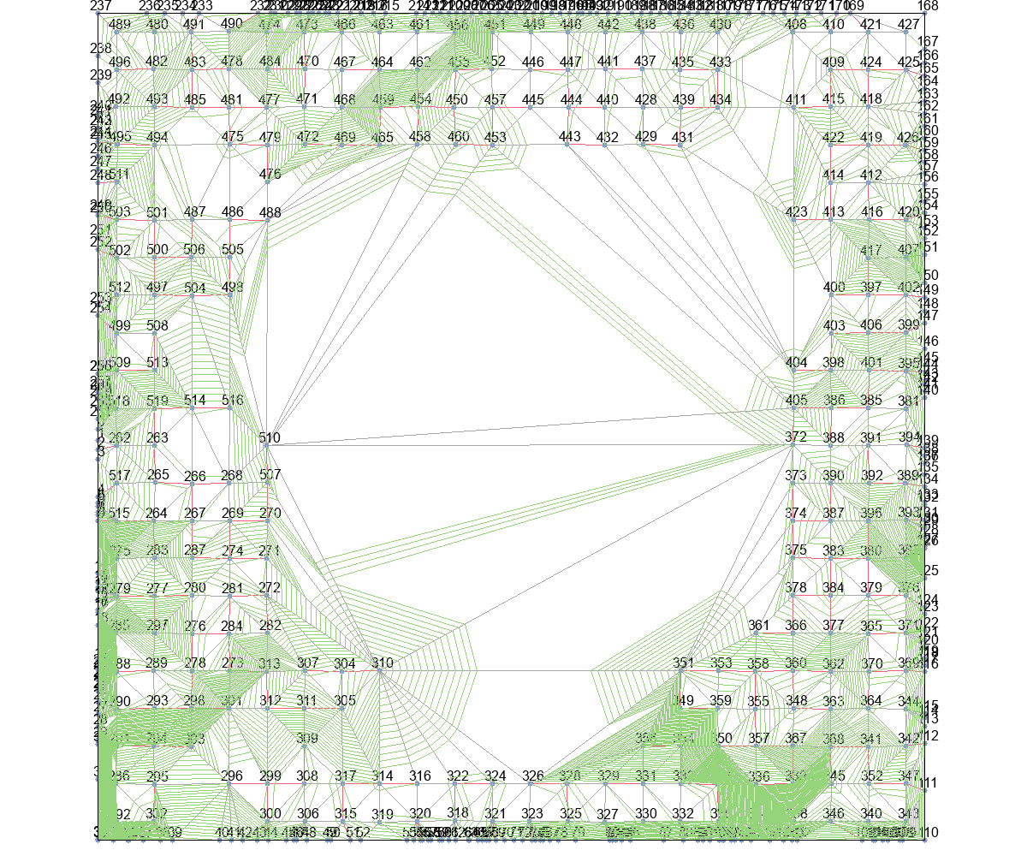
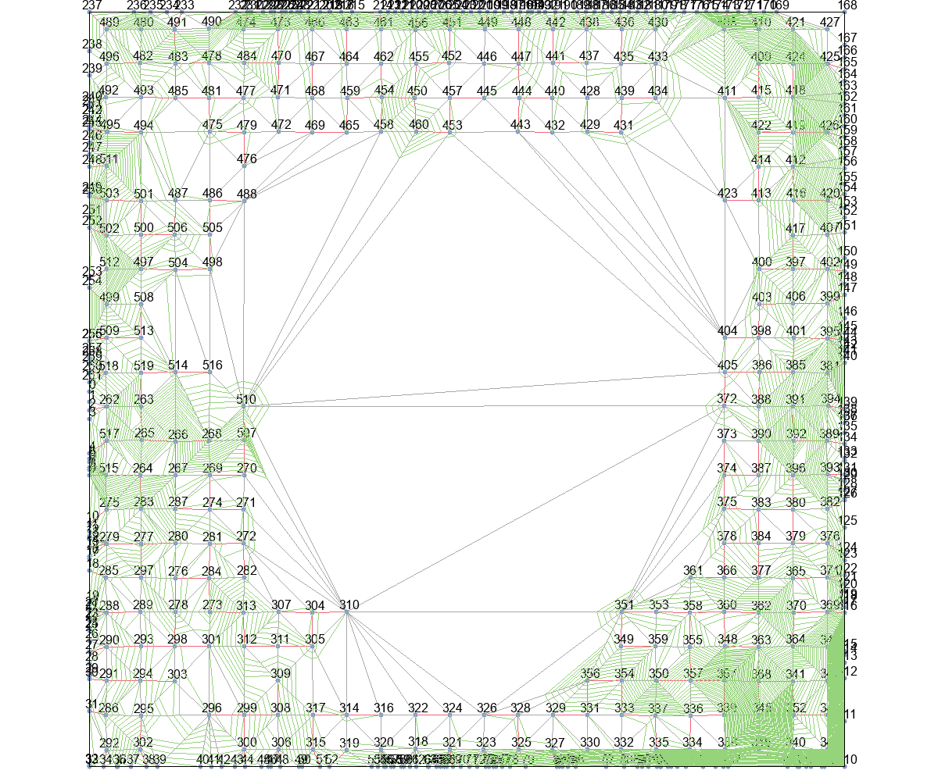

Astar_Eud_dis+Basic |  |  | Astar_Eud_dis+T_Escape1 |  |  | Astar_Eud_dis+T_Escape2 |  |  | Astar_Eud_dis+T_Escape3 |  | Astar_Eud_dis+T_Escape4
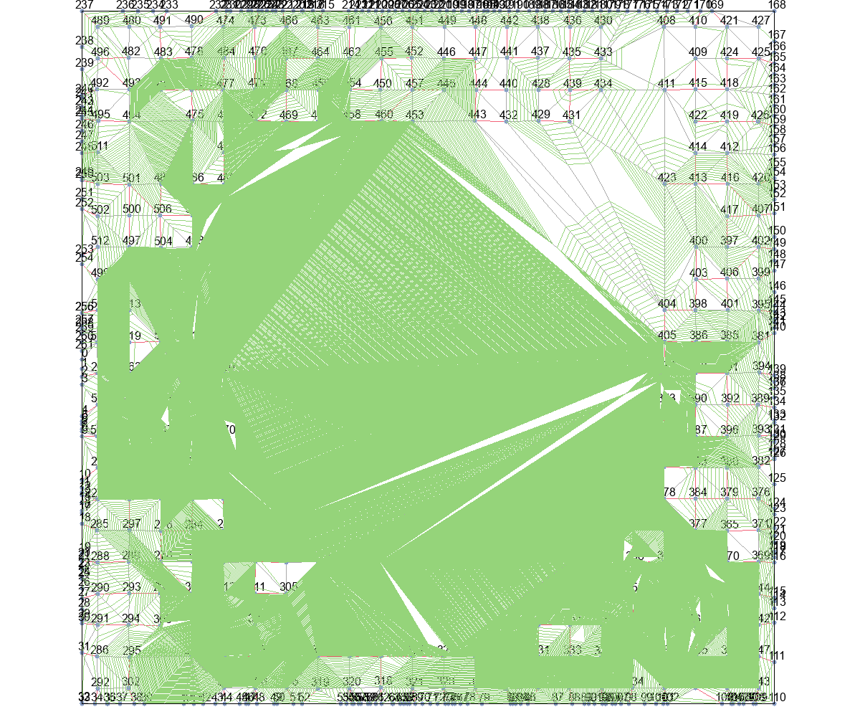
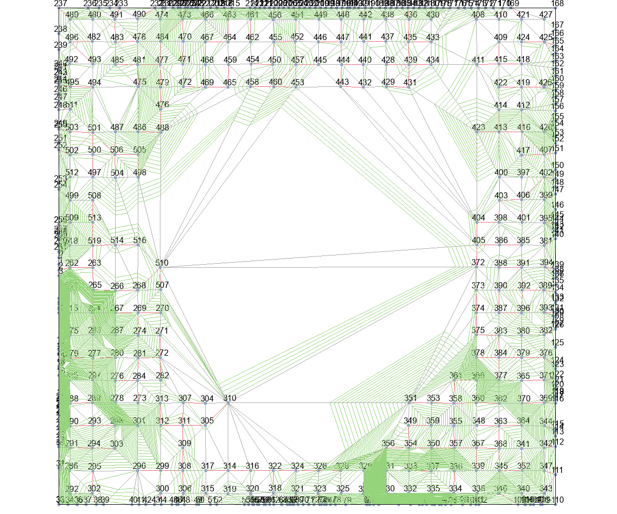
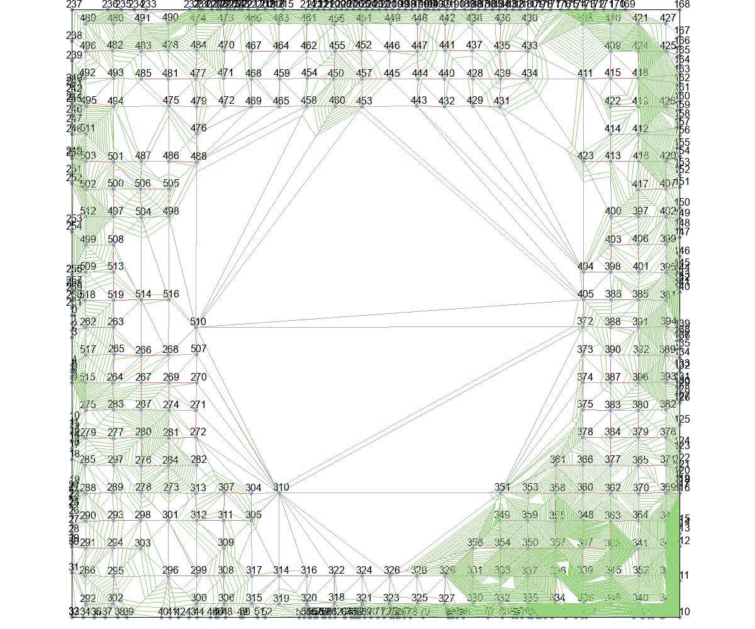

MinLevel+Basic |  |  | MinLevel+T_Escape1 |  |  | MinLevel+T_Escape2 |  |  | MinLevel+T_Escape3 |  | MinLevel+T_Escape4
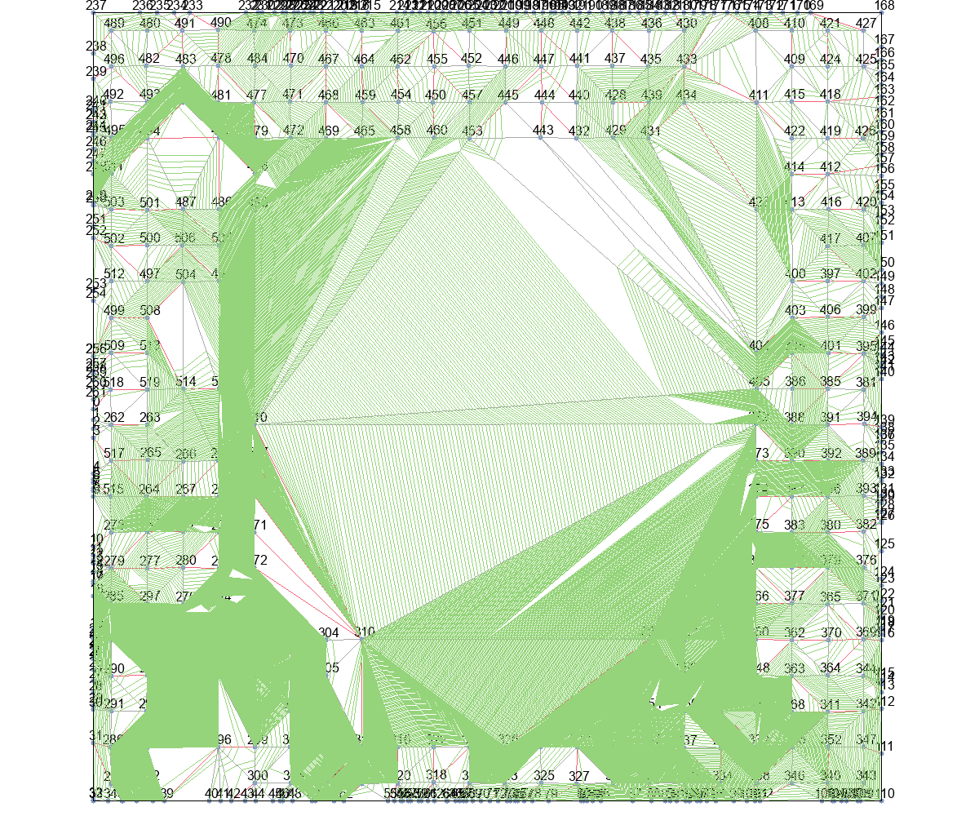
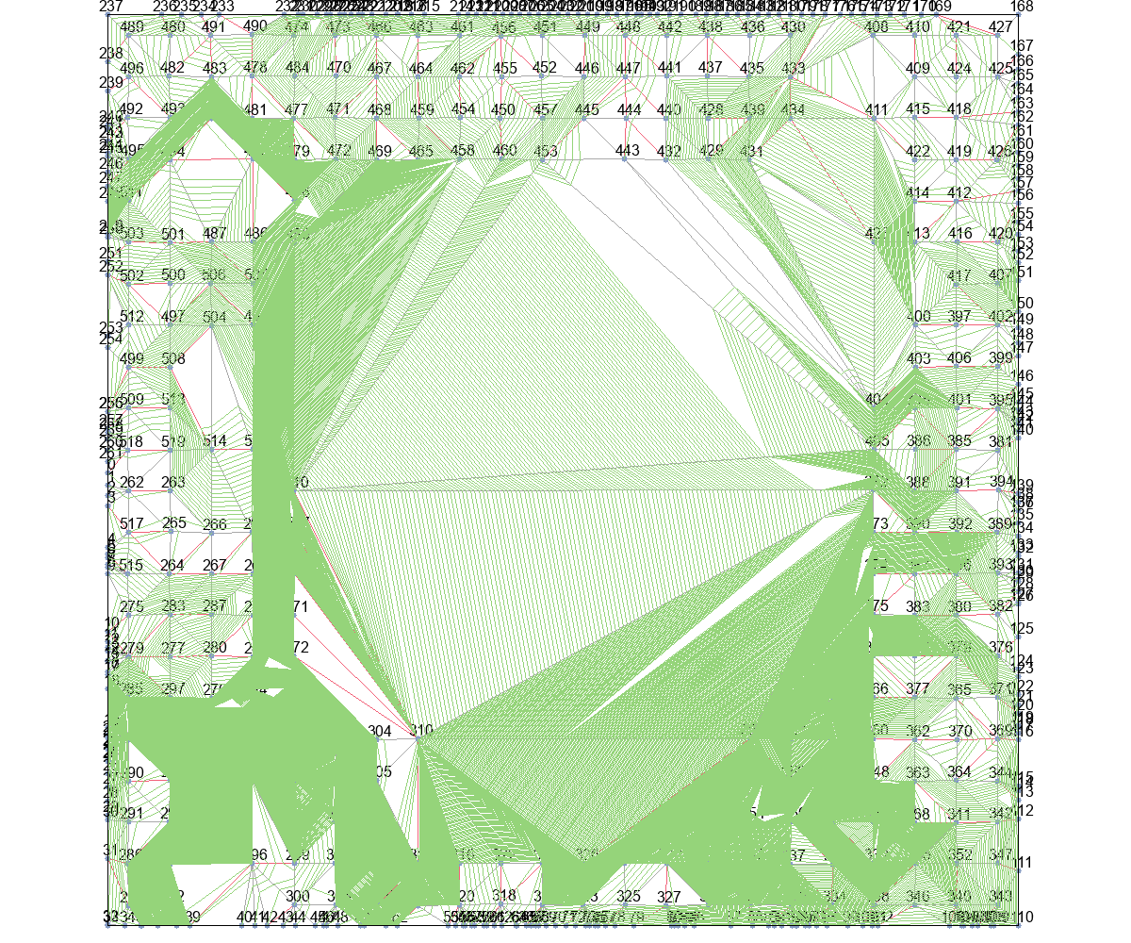
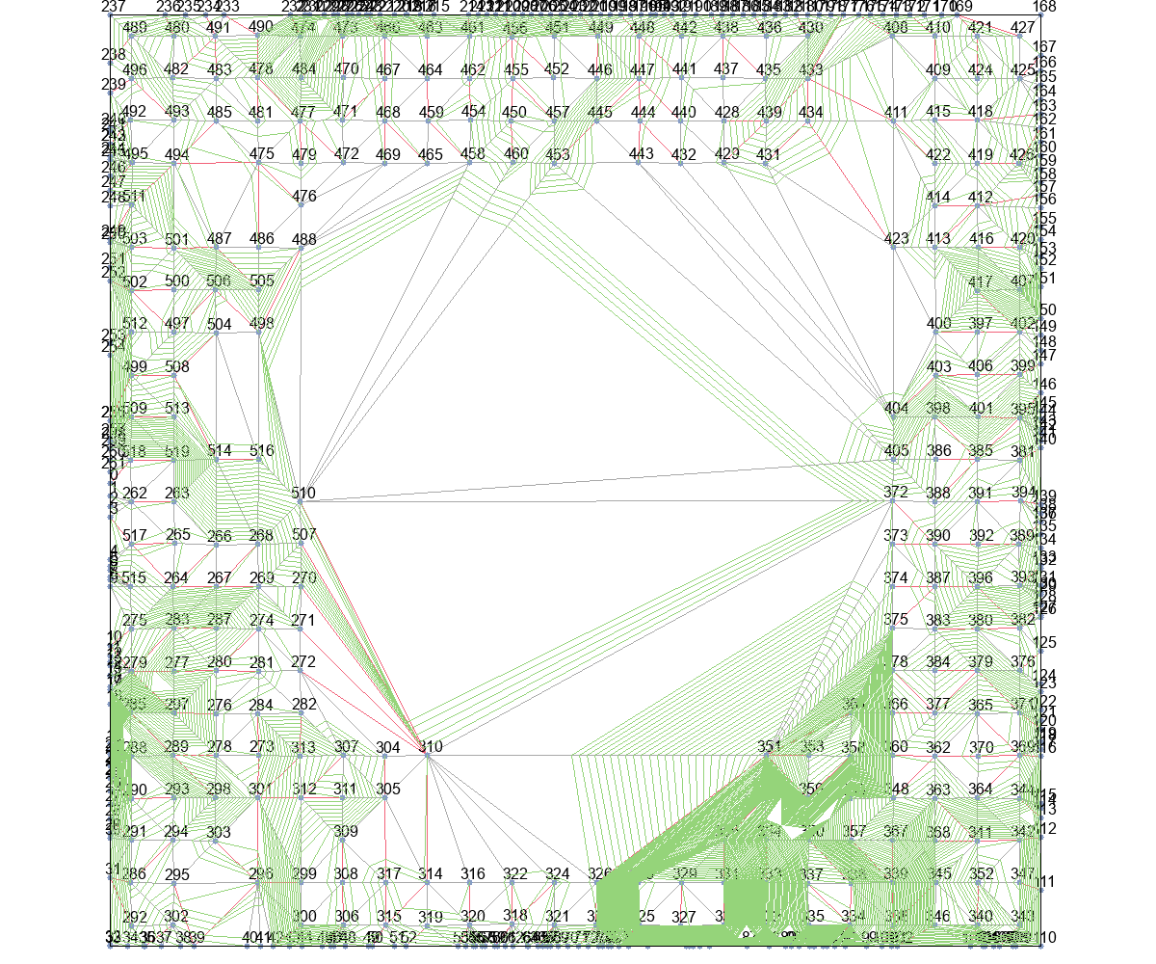
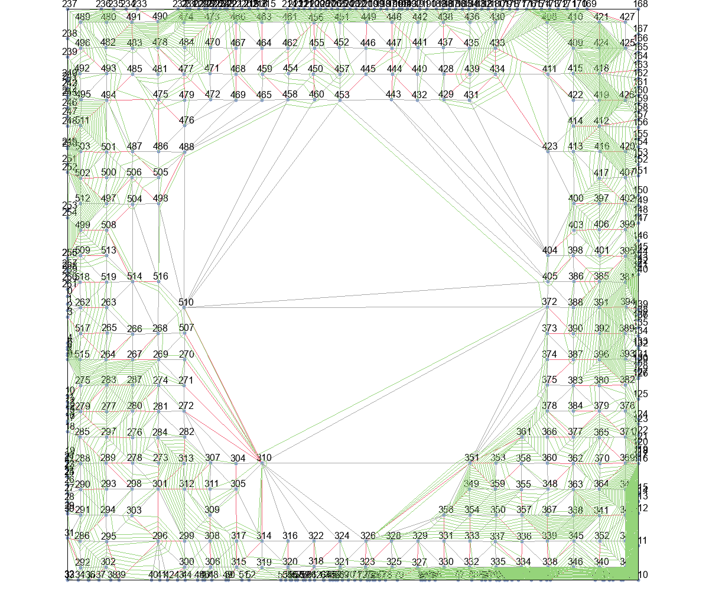

delta_t+Basic |  |  | delta_t+T_Escape1 |  |  | delta_t+T_Escape2 |  |  | delta_t+T_Escape3 |  | delta_t+T_Escape4
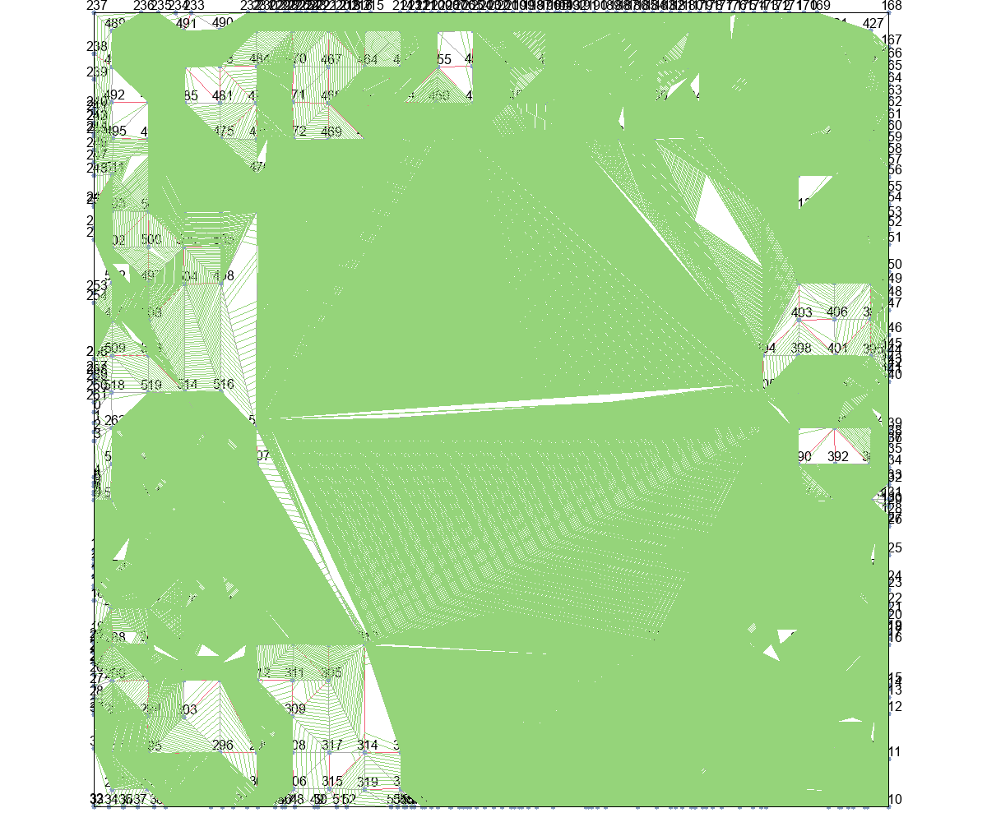
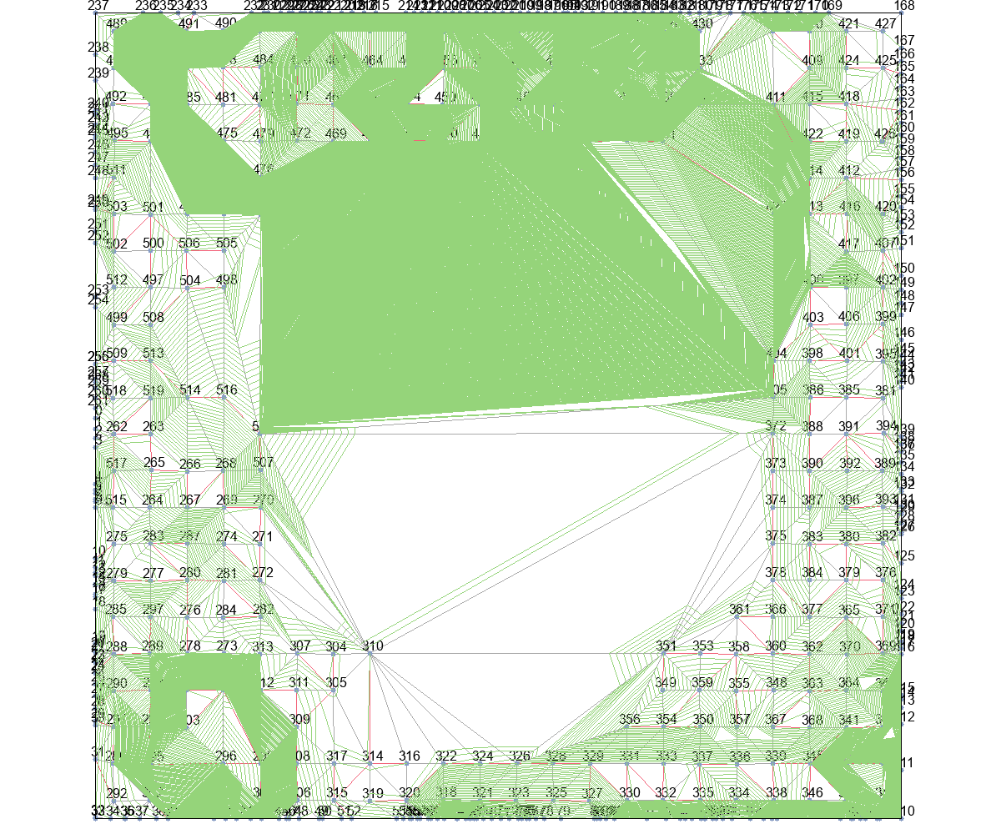
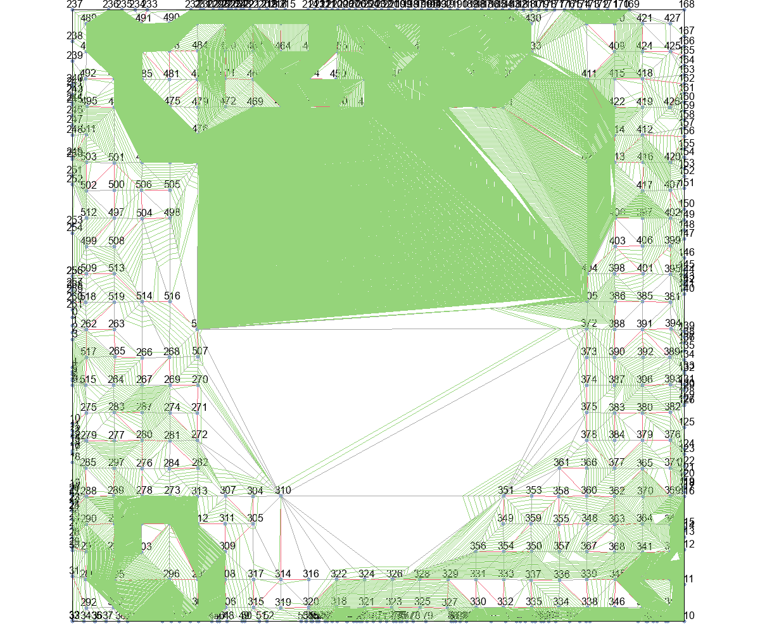
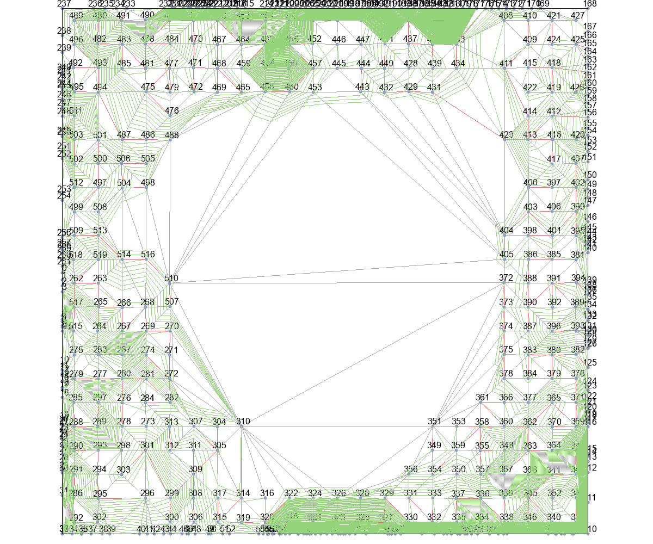
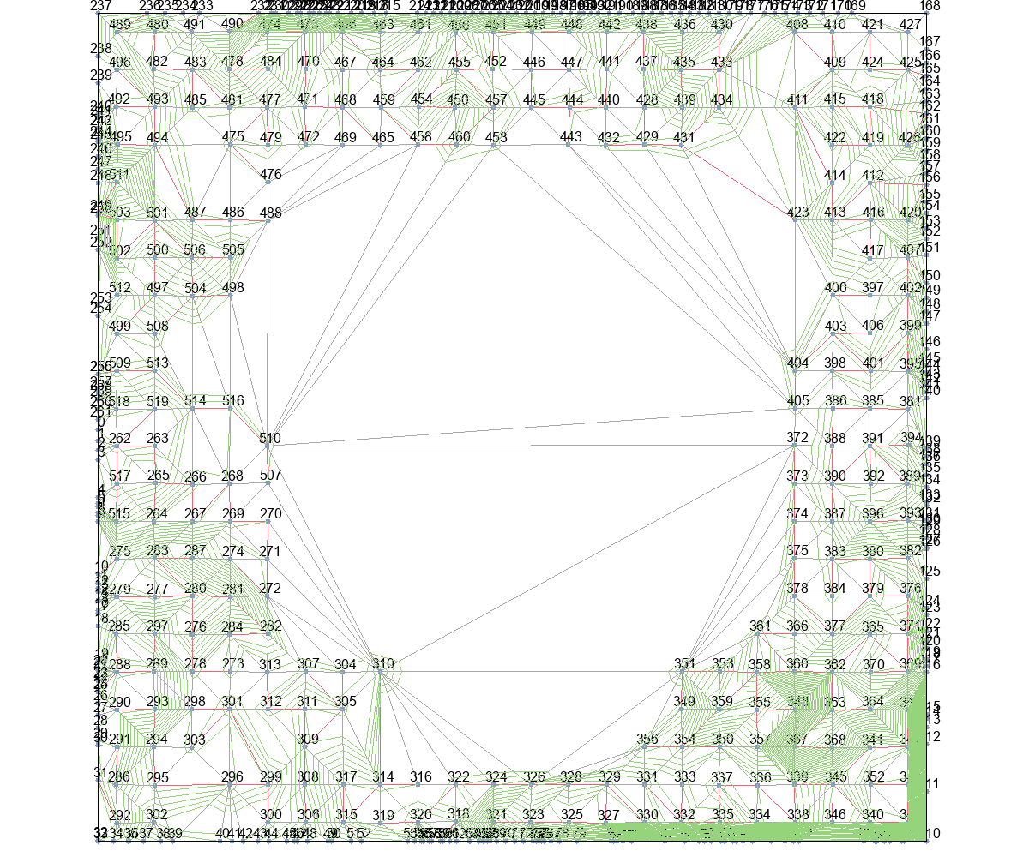

delta_t_from_r+Basic |  |  | delta_t_from_r+T_Escape1 |  |  | delta_t_from_r+T_Escape2 |  |  | delta_t_from_r+T_Escape3 |  | delta_t_from_r+T_Escape4

